Sheet1
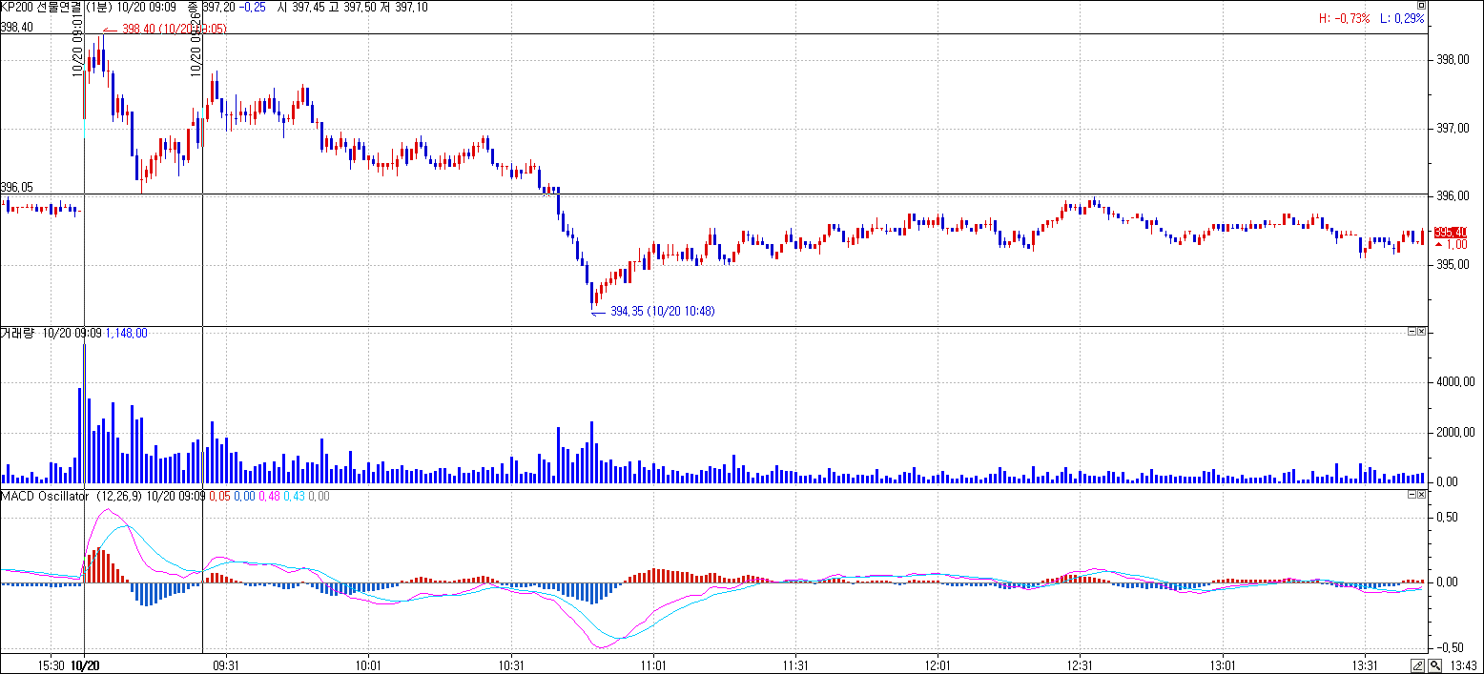

상기 10월 20일 Kospi200연결선물 1분봉 차트입니다.
9시 1분봉 완성 MACD Osc값이 +입니다.
음으로 전환되고 9시 26분봉 완성시까지 다시 Macd Osc값이 +로 나왔을 때
주가의 고점은 9시 5분완성봉의 고점 398.40
주가의 저점은 9시 13분 완성봉의 저점 396.50입니다.
그 주가의 고점과 저점을 차트상에 당일 수직선으로 그리고 싶습니다.

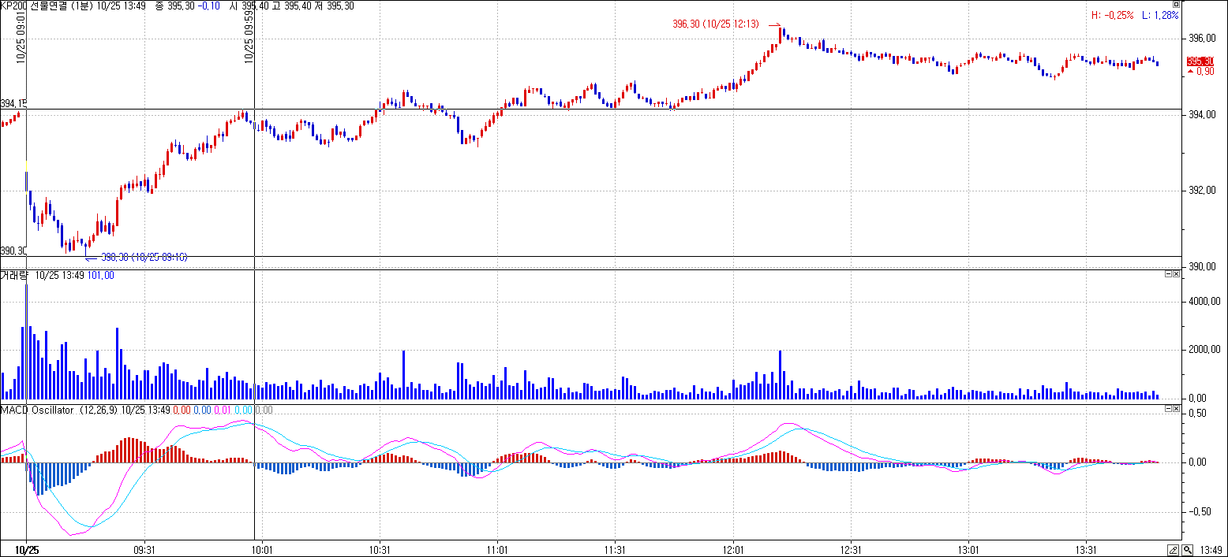

상기 10월 25일 Kospi200연결선물 1분봉 차트입니다.
9시 1분봉 완성 MACD Osc값이 -입니다.
양으로 전환되고 9시 59분봉 완성시까지 다시 Macd Osc값이 -로 나왔을 때
주가의 고점은 9시 56분 완성봉의 고점 394.15
주가의 저점은 9시 16분 완성봉의 저점 390.30입니다.
그 주가의 고점과 저점을 차트상에 당일 수직선으로 그리고 싶습니다.

